記入例
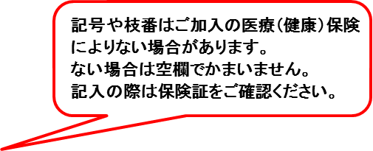
様式 第２号の１ |  |  |  |  |  |  |  |  |  |  |  |  |  |  |  |  |  |  |  |  |  |  |  |  | ※裏面もご記入ください。
介護保険要介護認定・要支援認定申請書

苫小牧市長 様 |  |  | 次のとおり申請します。
被 保 険 者 | 介護保険 被保険者番号 |  | 0 |  | 0 |  | 0 |  | 0 |  | 0 |  | 1 |  | 2 |  | 3 |  | 4 |  | 5 |  | 申請年月日 |  |  |  | 令和○年○月○日
 | 医療保険 | 保険者名 |  | 全国健康保険協会（協会けんぽ) |  |  |  |  |  |  |  |  |  |  |  |  |  |  |  |  |  |  | 保険者番号 |  |  |  |  | 1010016
 |  | 被保険者証 | 記号 |  |  | 14000056 |  |  |  |  |  |  |  |  |  | 番号 |  | 123456 |  |  |  |  |  |  | 枝番 |  | 00
 | フリガナ |  | トマコマイ タロウ |  |  |  |  |  |  |  |  |  |  |  |  |  |  |  |  |  | 生年月日 |  |  | 昭和 |  | 25 | 年 |  | 1 | 月 |  | 1 |  | 日
 | 氏名 |  | 苫小牧 太郎
 |  |  |  |  |  |  |  |  |  |  |  |  |  |  |  |  |  |  |  |  | 性別 |  |  |  |  | 男
 | 住所 |  | 〒 | 0538790
 |  |  |  | 苫小牧市旭町4丁目５－６ |  |  |  |  |  |  |  |  |  |  |  |  |  |  |  |  | 電話番号 |  |  | 0144-32-6340
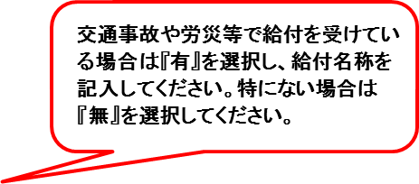
 | 前回の要介護認定結果等 |  | 状態区分 |  |  |  | 要支援１
 |  |  | 有効期間 |  |  |  | 令和 |  | 3 | 年 | 10 | 月 | 31 | 日 |  | から |  |  | 令和 |  | 4 | 年 | 10 | 月 | 31 | 日 |  |  | まで
 | 現在の入院・入所の有無（短期入所含） |  | 施設名等 |  |  |  |  |  |  |  |  |  |  |  |  |  |  |  | 所在地 |  |  | 期間
 |  |  | （ | 医療施設 |  |  |  | )
 | 有 |  |  | 苫小牧第一病院 |  |  |  |  |  |  |  |  |  | （ | ３階 |  |  | ） |  |  |  | 2023-11-01 |  |  |  |  | ～ |  | 未定
 | 介護補償給付等の受給の有無 |  |  |  |  |  |  |  | 有 |  |  | (補償給付名称： |  |  |  |  | 労災 |  |  |  |  |  |  | )
 | 特 記 事 項 |  | 送付先変更： |  |  |  | 有 |  | （宛先： |  |  |  |  |  | 申請者と同じ |  |  |  |  |  |  |  |  |  |  |  |  |  |  |  |  |  |  | ）

 | 個人番号 |  |  |  |  |  |  |  |  |  |  |  |  |  |  |  |  |  |  |  |  |  |  |  |  |  | カード確認 ・ 職権記載

申請者氏名 又は 提出代行者名称 |  |  |  | (地域包括支援センター) |  |  |  |  |  |  |  |  |  |  |  |  |  |  |  |  |  |  |  |  |  |  | 本人との関係
 |  |  |  | 苫小牧市○○地域包括支援センター |  |  |  |  |  |  |  |  |  |  |  |  |  |  |  |  |  |  |  |  |  |  |  | 包括職員
申請者住所 |  |  | 〒 | 530021
 |  |  |  | 苫小牧市○○町○丁目○－○ |  |  |  |  |  |  |  |  |  |  |  |  |  |  |  |  | 電話番号 |  |  | 0144-○○-○○○○

主治医 | 主治医の氏名 |  |  | 御担当医 |  |  |  |  |  |  |  |  |  |  |  |  |  |  |  | 医療機関名 |  |  |  |  | 苫小牧第一病院
 | (診療科目) |  |  | （診療科： |  |  |  | 循環器内科 |  |  |  |  |  |  |  | ）
 | 所在地 |  | 〒 | 538367 |  |  |  |  |  |  |  |  |  |  |  |  |  |  |  |  |  |  | 最近の受診 |  |  | 2023-10-25
 |  |  | 苫小牧市○○町○丁目○－○ |  |  |  |  |  |  |  |  |  |  |  |  |  |  |  |  |  |  |  | (予定日含む)
 |  |  |  |  |  |  |  |  |  |  |  |  |  | 電話番号 |  |  | 0144-○○-○○○○ |  |  |  |  |  | 受診頻度 |  |  |  | 1 |  | 回／ |  | 2 |  | ヵ月
2号被保険者(40歳から６４歳までの医療保険加入者)のみ記入し、医療保険者証の写しを添付
特定疾病

介護サービス計画の作成等介護保険事業の適切な運営のために必要があるときは、要介護認定・要支援認定に係る調査内容、介護認
定審査会による判定結果・意見及び主治医意見書を、苫小牧市から地域包括支援センタ－、居宅介護支援事業所、居宅サービス事業者
若しくは介護保険施設の関係人、主治医意見書を記載した医師又は認定調査に従事した調査員に提示することに同意します。
又、介護認定調査に際し必要があるときは医療機関及び関係施設に対し調査項目についての情報提供を求めることに同意します。
 |  |  |  |  |  |  |  |  |  |  |  |  |  |  |  |  |  |  | 本人氏名

※市記入欄
処理欄 | 受付印 |  |  |  | 調査時に下記のとおり お願い致します |  |  |  |  |  |  |  |  | 意見書 |  |  |  | 備考

 |  |  |  |  |  |  | 保険証調査時回収 |  |  |  |  |  |  | 新規 ・ 継続 |  |  |  | 受付 |  |  |  |  | 入力 |  |  |  |  |  | 確認
 |  |  |  |  |  |  | 資格者証調査時発行 |  |  |  |  |  |  | 在宅 ・ 施設

